상품제안서
건강 체크 5종 소 (자가 진단) | 상품코드: S29979

 |  |  |  |  |  |  | 02-713-8555 | www.synergygift.co.kr
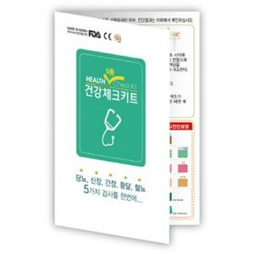

【상세/제작정보】 | <p><span style="font-size: 14pt;">※ 1000개 단위로 제작 가능합니다.&nbsp;</span></p>

【인쇄/포장옵션】 | 풀칼라 / OPP(비닐)

【공급단가】 | 수량 | 1,000~ | 3,000~ | 5,000~ | 10,000~ | 30,000~
*VAT별도 | 단가 | 300원 | 290원 | 280원 | 270원 | 260원

【상품 URL】 | https://www.synergygift.co.kr:443/src/goods_detail.php?gdno=29979

